allg. Daten
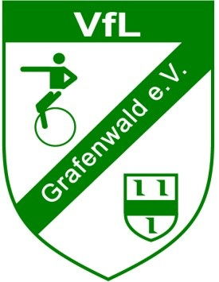
Landesgruppenmeisterschaft Freestyle NRW, Niedersachsen, Bremen - 25.-26.05.2024

 | Anmeldung

 | Verein
 | Ansprechpartner
 | Straße
 | Wohnort
 | E-Mail Adresse
 | Telefonnummer

 | Meldegebühr: | 15,- Euro / Teilnehmer / Disziplin (maximal 45,- Euro)
 |  | 50,- Euro / fehlendem Juror

 | Meldeschluss: | 14.04.2024 (Nachmeldungen sind nicht möglich)

 | Meldeadresse: | anmeldung-einrad@t-online.de

